test_email_factures
ID | Cas Description | Instance | Module | Currency changé et enregistré en Etabliseemnt | Currency Reçu | Status
01 | Liste Clients: filtre Client et verifie Montant dépensé Chaker Ben Said demoTenant1@yopmail.com | https://demotenant-bo.playpro.fr/ | BO /back-office/v3/customer | CHF au lieu de euro | CHF 4.633,03 CHF | Passed
02 | Ventes > Bons cadeaux | https://demotenant-bo.playpro.fr/ back-office/v3/customer?tab=vouchers | BO /back-office/v3/customer | CHF au lieu de euro | Code : 1879406490 Statut: Actif Montant: 100.00CHF Solde: 100.00CHF | Passed
03 | Passage reservation activité sur Le site STEP 2: Calendrier - Sélection créneau avec montant demoTenant1@yopmail.com | https://demotenant.playpro.fr/ discover/reservation/chexp-vr-night | FO | CHF au lieu de euro | 17:35 225CHF | Passed
04 | Passage reservation activité sur Le site cmd en panier demoTenant1@yopmail.com | https://demotenant.playpro.fr/Panier | FO | CHF au lieu de euro | Payer la totalité 225.00CHF Détails: CHExp VR Night X 3 225.00 CHF Montant total: 225.00 CHF À régler maintenant: 225.00 CHF | Passed
04 | Passage reservation activité sur Le site cmd en panier utilisé bon cadeau comme moyen de paiement demoTenant1@yopmail.com | https://demotenant.playpro.fr/Panier | FO | CHF au lieu de euro | Renseignez votre bon cadeau 1879406490 - montant à payé 225.00CHF Montant : 100.00CHF, valable jusqu’au 04 juillet 2026 | Passed
04 | Passage reservation activité sur Le site cmd en panier utilisé bon cadeau comme moyen de paiement demoTenant1@yopmail.com | https://demotenant.playpro.fr/Panier | FO | CHF au lieu de euro | Détails: CHExp VR Night X 3 225.00 CHF Montant total: 225.00 CHF Bon cadeau: 100.00 CHF À régler maintenant: 125.00 CHF | Passed
04 | Passage reservation activité sur Le site en partage CLients cmd en panier demoTenant1@yopmail.com | https://demotenant.playpro.fr/Panier | FO | CHF au lieu de euro | Choix clients: 2 Tickets => 150.00CHF 1 Ticket => 75.00CHF Payer la totalité => 75.00CHF Enregistrement data clients: GEMINI => 75.00 € France => 75.00 € | Corrected | 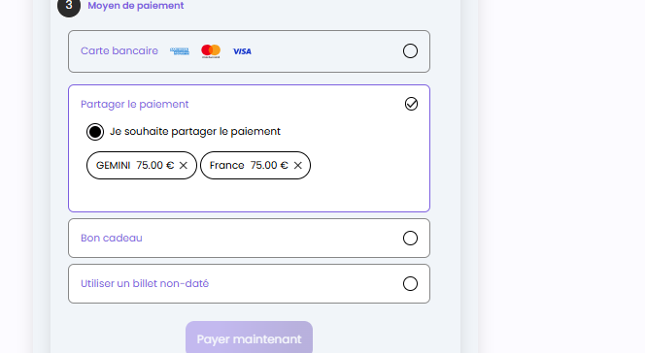
04 | Passage reservation activité sur Le site en partage clients demoTenant1@yopmail.com | https://demotenant.playpro.fr/ profile?tab=profile | FO | CHF au lieu de euro | Session CHExp VR Night 1 Ticket , 122.45 CHF 26-03-2026, 18:50 - 20:05 Payée Détails: Session CHExp VR Night 26-03-2026, 18:50 - 20:05 Ticket CHExp VR Night * 1 : 122.45 Sous Total : 122.45 Total : 122.45 Moyen de paiement : visa xxxxxxxxxxxx4242: 122.45CHF | Passed
04 | Passage reservation activité sur Le site en partage clients Doc Facture | https://demotenant-bo.playpro.fr/ back-office/invoices-v3 | BO | CHF au lieu de euro | Description Qté PU HT T.TVA Total CHExp VR Night 1 116,07 € 6,38 € (5.5%) 122,45 € Activité (le: 26 mars 2026 à 18:50) Total HT: 116,07 € TVA 5.5 %: 6,38 € TOTAL: 122,45 € devis en euro | Corrected | 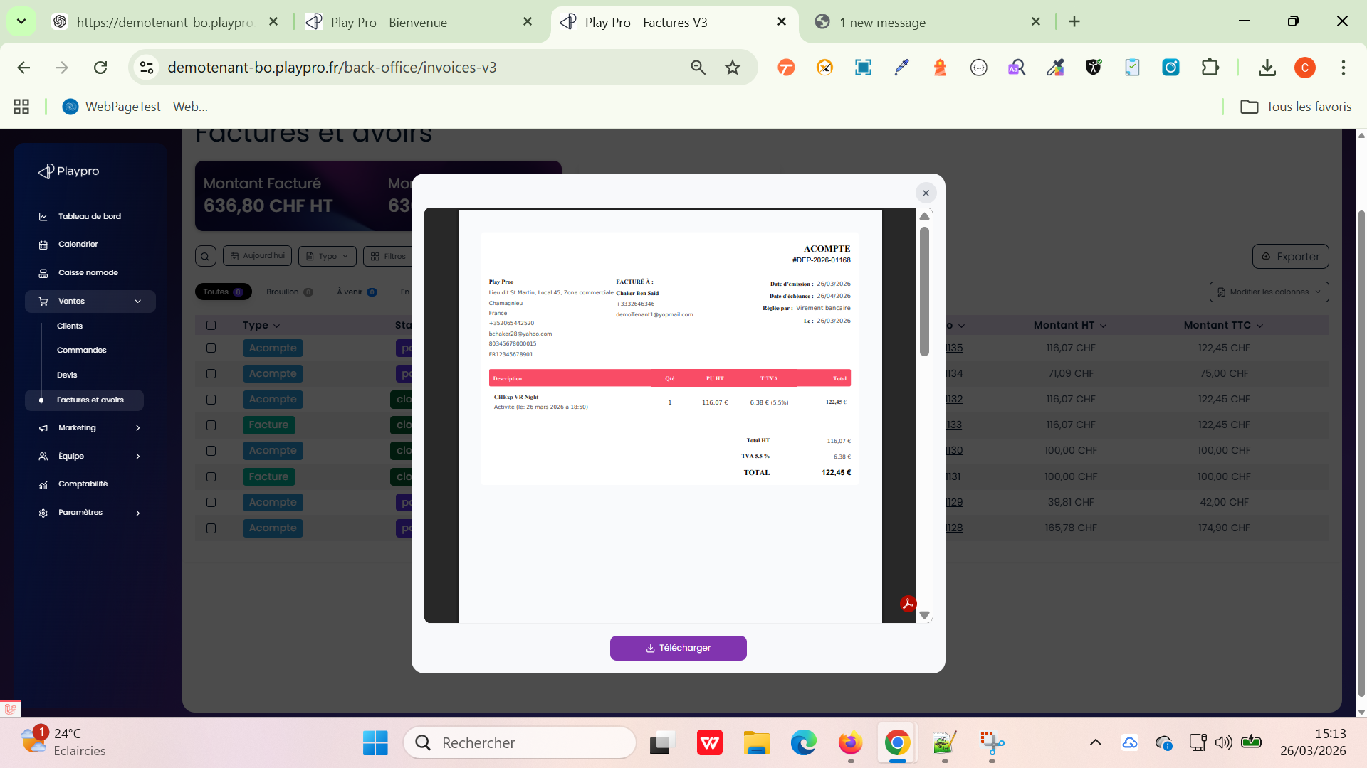
04 | Passage reservation activité sur Le site cmd en panier utilisé code promo demoTenant1@yopmail.com | https://demotenant.playpro.fr/Panier | FO | CHF au lieu de euro | Détails: CHExp VR Night X 3 225.00 CHF 125.01CHF Montant total: 225.00 CHF Code promo: 100.00 CHF À régler maintenant: 225.00 CHF 125.00 CHF | Passed
02 | Caisse nomade > Achat Billet Non Daté Selection Prestation pour Achat Billet non daté | https://demotenant-bo.playpro.fr/ back-office/caisse | BO /back-office/caisse | CHF au lieu de euro | CHExp VR Night 122.45CHF CHExp VR Night 75 min CHExp VR Night: 0h 25m > 75CHF 1h 15m > 122.45CHF 1 valider | Passed
02 | Caisse nomade > Achat (prestation) Billet Non Daté > Panier > Validater billet non daté | https://demotenant-bo.playpro.fr/ back-office/caisse | BO /back-office/caisse | CHF au lieu de euro | Billet non daté - (Total: 122.45 CHF) CHExp VR Night 1h 15m 122,45 CHF 1 | Passed
02 | Caisse nomade > Achat (prestation) Billet Non Daté > Panier > Aprés la validation du billet non daté | https://demotenant-bo.playpro.fr/ back-office/caisse | BO /back-office/caisse | CHF au lieu de euro | Billet non daté 4291789895 @Chaker @Chaker 122,45 CHF 1 Ajouter une note | Passed
02 | Caisse nomade > Achat (prestation) Billet Non Daté > POPUP Encaissement cmd | https://demotenant-bo.playpro.fr/ back-office/caisse | BO /back-office/caisse | CHF au lieu de euro | Moyen de paiement Reste dû : 122.45 CHF Qté Désignation Prix Unit Total TTC 1 Billet non daté 122.45CHF 122.45CHF 4291789895 Chaker Chaker Total TTC : 122.45 CHF | Passed
02 | Caisse nomade > Achat (prestation) Billet Non Daté > Encaissement De La Commande | https://demotenant-bo.playpro.fr/ back-office/caisse | BO /back-office/caisse | CHF au lieu de euro | Moyen de paiement Reste dû : 0.0 CHF Chèque: 122,45 Chèque 122.45CHF Points de fidélité 0 0CHF Point(s) restant(s) : 52500 Total TTC : 122.45 CHF | Passed
02 | Caisse nomade > Achat (prestation) Billet Non Daté > Cloture de la commande | https://demotenant-bo.playpro.fr/ back-office/caisse | BO /back-office/caisse | CHF au lieu de euro | Moyen de paiement Reste dû : 0.0 CHF Chèque: 122,45 Chèque 122.45CHF Points de fidélité 0 0CHF Point(s) restant(s) : 52500 Total TTC : 122.45 CHF | Passed
02 | Ventes > Factures et avoirs > Table Facture de la commande Cloture Aprés Achat (prestation) Billet Non Daté | https://demotenant-bo.playpro.fr/ back-office/invoices-v3 | BO /back-office/invoices-v3 | CHF au lieu de euro | Numéro Montant HT Montant TTC DEP001132 116,07 CHF 122,45 CHF INV001133 116,07 CHF 122,45 CHF | Passed
02 | Ventes > Factures et avoirs > Check Facture Facture de la commande Cloture Aprés Achat (prestation) Billet Non Daté | https://demotenant-bo.playpro.fr/ back-office/invoices-v3 | BO /back-office/invoices-v3 | CHF au lieu de euro | Description Qté PU HT T.TVA Total Billet non daté 1 116.07 CHF 6.38 CHF 122.45 CHF (5.5%) n° 4291789895 CHExp VR Night Billet non daté Total HT : 116.07 CHF TVA 5.5 %: 6.38 CHF TOTAL: 122.45 CHF Moyen de paiement Date Montant Chèque 26/03/2026 00:00 122.45 CHF Total : 122.45 CHF | Passed
02 | Ventes > Factures et avoirs > Check Facture Facture Acompte Aprés Achat (prestation) Billet Non Daté | https://demotenant-bo.playpro.fr/ back-office/invoices-v3 | BO /back-office/invoices-v3 | CHF au lieu de euro | Description Qté PU HT T.TVA Total Billet non daté 1 116.07 CHF 6.38 CHF 122.45 CHF (5.5%) n° 4291789895 CHExp VR Night Billet non daté Total HT : 116.07 CHF TVA 5.5 %: 6.38 CHF TOTAL: 122.45 CHF Moyen de paiement Date Montant Chèque 26/03/2026 00:00 122.45 CHF T otal payé: 122.45 CHF Reste à payer: 0.00 CHF | Passed
02 | Ventes > Factures et avoirs > Montant Facturé Montant Encaissé Factures en retard | https://demotenant-bo.playpro.fr/ back-office/invoices-v3 | BO /back-office/invoices-v3 | CHF au lieu de euro | Montant Facturé: 439,35 CHF HT Montant Encaissé: 439,35 CHF HT Factures en retard: 0,00 CHF HT | Passed
02 | Ventes > Commandes | https://demotenant-bo.playpro.fr/ back-office/invoices-en-attente | BO /back-office/invoices-en-attente | CHF au lieu de euro | Total TTC: 439,35 CHF N° Commande : #1793 Client : Chaker Ben Said Articles: Billet non daté (4291789895) Montant TTC: 122,45 CHF Statut: Payée | Passed
02 | Ventes > Commandes > Details Commande | https://demotenant-bo.playpro.fr/ back-office/commandes/1793/descriptif | BO /back-office/commandes/ {id}/descriptif | CHF au lieu de euro | Libellé Qté. Prix TVA Réduction Total Article 1 122,45CHF 6% - 122,45CHF aiement effectué Paiement 26/03/2026 13:03 • Paiement de 122,45 CHF par Chèque | Passed
04 | Passage reservation activité sur Le site > Mes Achats & Réservations demoTenant1@yopmail.com | https://demotenant.playpro.fr/ profile?tab=profile | FO | CHF au lieu de euro | Session CHExp VR Night 3 Ticket , 225.00 CHF 26-03-2026, 17:35 - 18:00 En attente Session CHExp VR Night 26-03-2026, 17:35 - 18:00 Ticket CHExp VR Night * 3 : 225.00 Sous Total : 225.00 Total : 225.00 Moyen de paiement : | Passed
04 | Passage reservation activité sur Le site en partage clients demoTenant1@yopmail.com | https://demotenant.playpro.fr/ profile?tab=profile | FO | CHF au lieu de euro | Session CHExp VR Night 3 Ticket , 225.00 CHF 26-03-2026, 17:35 - 18:00 En attente Session CHExp VR Night 26-03-2026, 17:35 - 18:00 Ticket CHExp VR Night * 3 : 225.00 Sous Total : 225.00 Total : 225.00 Moyen de paiement : | Passed
04 | Mes Points de Fidélités & Transformer mes points demoTenant1@yopmail.com | https://demotenant.playpro.fr/profile | FO | CHF au lieu de euro | Mon portefeuille Mon solde 0 CHF Mon solde 545 CHF | Passed
04 | Achat votre bon cadeau sur site web demoTenant1@yopmail.com | https://demotenant.playpro.fr/gift | FO | CHF au lieu de euro | 25CHF 50CHF 100CHF 200CHF 250CHF Autre montant dès 25CHF | Passed
04 | Achat votre bon cadeau sur site web En Panier demoTenant1@yopmail.com | https://demotenant.playpro.fr/gift | FO | CHF au lieu de euro | Payer la totalité 250.00CHF Mes Bon(s) Cadeau(x) / Billet(s) non daté(s) jeudi 26 mars 2026 à 15:20 Carte Cadeau 1 250.00 CHF Prix total : 250.00 CHF Montant total: 250.00 CHF À régler maintenant: 250.00 CHF | Passed
04 | PROFILE: Mes bons cadeaux demoTenant1@yopmail.com | https://demotenant.playpro.fr/ profile?tab=profile | FO | CHF au lieu de euro | Mes bons cadeaux Bon cadeau 1: 26-03-10847264 Montant restant 250.00CHF Date d’expiration : 04-07-2026 13:17 | Passed
04 | Produits (ventes additionnelles) Lors de la réservation sur le site web demoTenant1@yopmail.com | https://demotenant.playpro.fr/ profile?tab=profile | FO | CHF au lieu de euro | Menu Féérie 619CHF Menu Gourmand 55CHF Menu Prestige 220CHF Menu Prestige 220.00 CHF DESCRIPTION Casque STYLE 1 TALK MIDNIGHT BLACK - ENERGY SISTEMVoir moins Quantité 1 Prix total 220.00CHF | Passed
04 | Passage réservation Commande Combo sur le site web demoTenant1@yopmail.com | https://demotenant.playpro.fr/ profile?tab=profile | FO | CHF au lieu de euro | Session VR Game 3 Ticket , 60.00 CHF 27-03-2026 Payée Détails: Session Expert VR, 3 Tickets 09:15 - 09:30 Session Paintball123456, 3 Tickets 09:00 - 09:15 Sous Total : 60.00 Total : 60.00 Moyen de paiement : visa xxxxxxxxxxxx4242: 60.00CHF | Passed
04 | Passage reservation COMBO sur Le site c' est à dire, je clique sur un combo sur site front et je fais passer la reservation Doc Facture | https://demotenant-bo.playpro.fr/ back-office/invoices-v3 | BO | CHF au lieu de euro | Description Qté PU HT T.TVA Total VR Game 3 16,67 € 3,33 € (20%) 60,00 € Combo Expert VR 3 0,00 € 0,00 € (0%) 0,00 € Activité (le: 27 mars 2026 à 09:15) Paintball123456 3 0,00 € 0,00 € (0%) 0,00 € Activité (le: 27 mars 2026 à 09:00) Total HT: 50,00 € TVA 20 %: 10,00 € TOTAL: 60,00 € devis en euro Détails du paiement Moyen de paiement Date Montant Stripe 26/03/2026 15:25 60,00 € Total payé: 60,00 € Reste à payer: 0,00 € | Corrected | 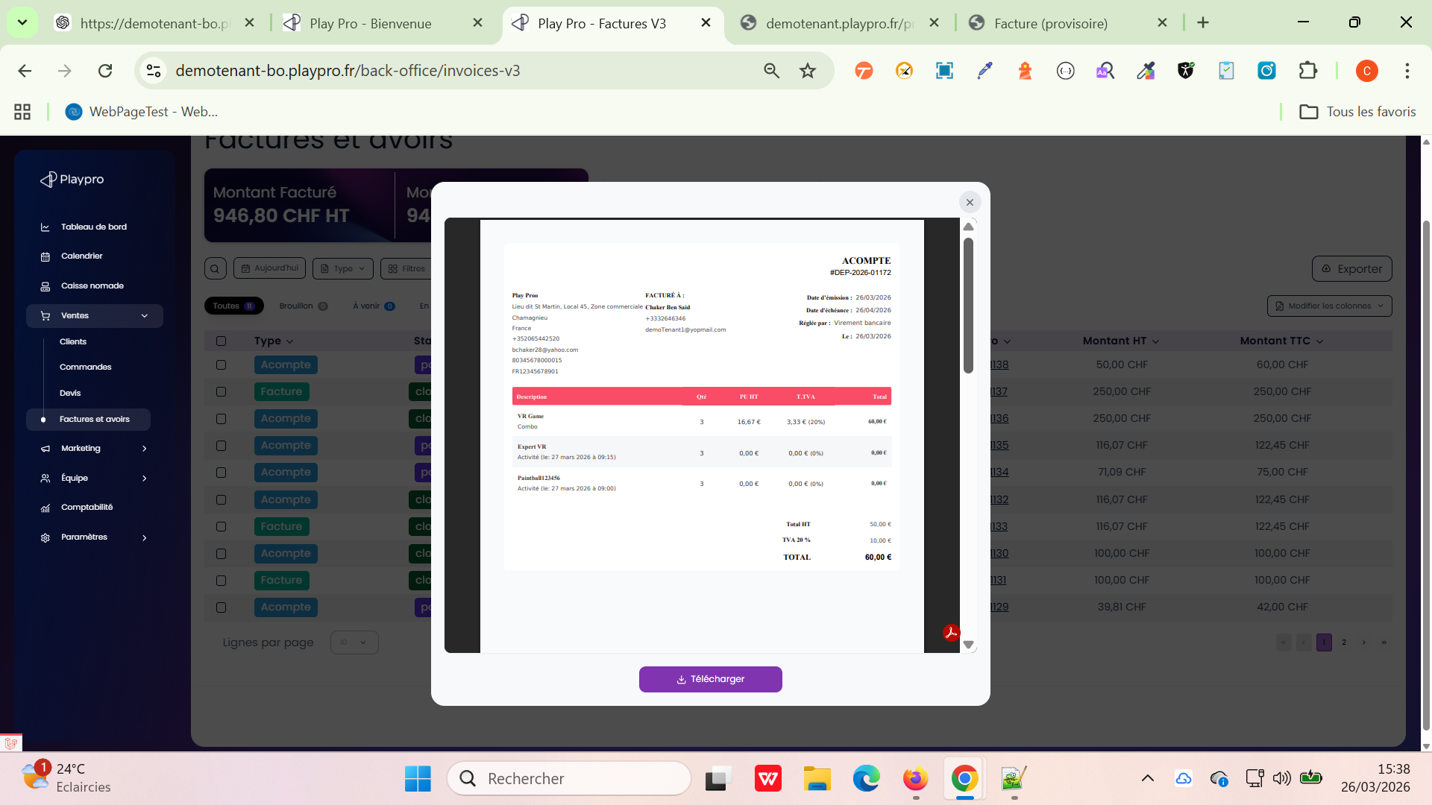
 | Création activité Expérience | https://demotenant-bo.playpro.fr/ back-office/v3/experience/create/ 410/experience | BO | CHF au lieu de euro | Quel est le prix pour cette expérience ? 99 CHF tarifs dégressifs: Durée (min)* Prix* 70 min 100,75 CHF ✔ Durée (min)* Prix* 35 min 66 CHF ✔ | Passed
 | Création COMBO Expérience | https://demotenant-bo.playpro.fr/ back-office/v3/experience/create/ 410/experience | BO | CHF au lieu de euro | Étape 4 Tarification Définir un tarif propre à la formule Prix de la formule* 115.34 CHF TVA* 20% | Passed
 | Caisse Nomade > Reservation combo et détails en Caisse Nomade | https://demotenant-bo.playpro.fr/ back-office/caisse | BO | CHF au lieu de euro | Liste des ventes ouvertes du client (22) - 26/03/26 - Chaker Ben said payée 4 x CH-Combo-Demo - 115.34CHF 4 x CHExp VR Night - 0CHF 4 x CHEXP-Booking-1111 - 0CHF 4 x Real Paintball Time Battle - 0CHF Total : 461.36CHF | Passed
 | Caisse Nomade > Panier Reservation activité avec billet non daté en Caisse Nomade | https://demotenant.playpro.fr/Panier | FO | CHF au lieu de euro | CHExp VR Night jeudi 26 mars 2026 à 19:15 Exp VR Night 75 min Détails: CHExp VR Night X 1 122.45 CHF Montant total: 122.45 CHF À régler maintenant: 122.45 CHF | Passed
 | Caisse Nomade > Commande (produits, prestations ...) | https://demotenant-bo.playpro.fr/ back-office/v3/experience/create/ 410/experience | BO | CHF au lieu de euro | Panier (7 ) Qté Désignation Prix Unit Total TTC 1 Montre Connectée Z 10.59CHF 10.59CHF Chaker Chaker ------------------------------------------------------------------------------------------------- 1 new produit experience 337 10.00CHF 10.00CHF Chaker Chaker ------------------------------------------------------------------------------------------------ 1 Test 1.00CHF 1.00CHF Chaker Chaker ------------------------------------------------------------------------------------------------ 1 CHEXP-Booking-1111 112.33CHF 112.33CHF Chaker Chaker ------------------------------------------------------------------------------------------------ 1 Expérience 12.00CHF 12.00CHF Chaker Chaker ----------------------------------------------------------------------------------------------- 1 ExpTest (1/ ticket) 123.00CHF 123.00CHF Chaker Chaker ----------------------------------------------------------------------------------------------- 1 Wallet 50.00CHF 50.00CHF Chaker Chaker ========================> Total TTC : 318.92 CHF Déjà payé 26 mars 2026 16:26 Wallet 318.92CHF | Passed | 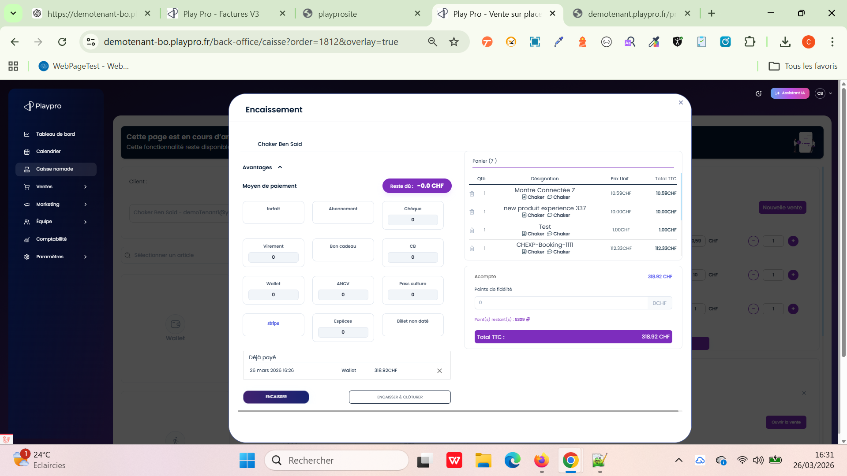
 | Ventes > Factures et avoirs > doc facture | https://demotenant-bo.playpro.fr/ back-office/invoices-v3 | BO | CHF au lieu de euro | Description Qté PU HT T.TVA Total Montre Connectée Z 1 8.83 CHF 1.77 CHF (20%) 10.59 CHF Produit new produit experience 337 1 10.00 CHF 0.00 CHF (0%) 10.00 CHF Produit Test 1 0.91 CHF 0.09 CHF (10%) 1.00 CHF Produit CHEXP-Booking-1111 1 112.33 CHF 0.00 CHF (0%) 112.33 CHF Activité Expérience 1 11.75 CHF 0.25 CHF (2.1%) 12.00 CHF Activité ExpTest 1 123.00 CHF 0.00 CHF (0%) 123.00 CHF Activité Portefeuille (wallet) 1 50.00 CHF 0.00 CHF (0%) 50.00 CHF dépôt (+) Total HT: 316.82 CHF TVA 2.1 %: 0.25 CHF TVA 10 %: 0.09 CHF TVA 20 %: 1.77 CHF TOTAL: 318.92 CHF Détails du paiement: Moyen de paiement Date Montant Wallet 26/03/2026 00:00 318.92 CHF Total payé: 318.92 CHF Reste à payer: 0.00 CHF | Passed | 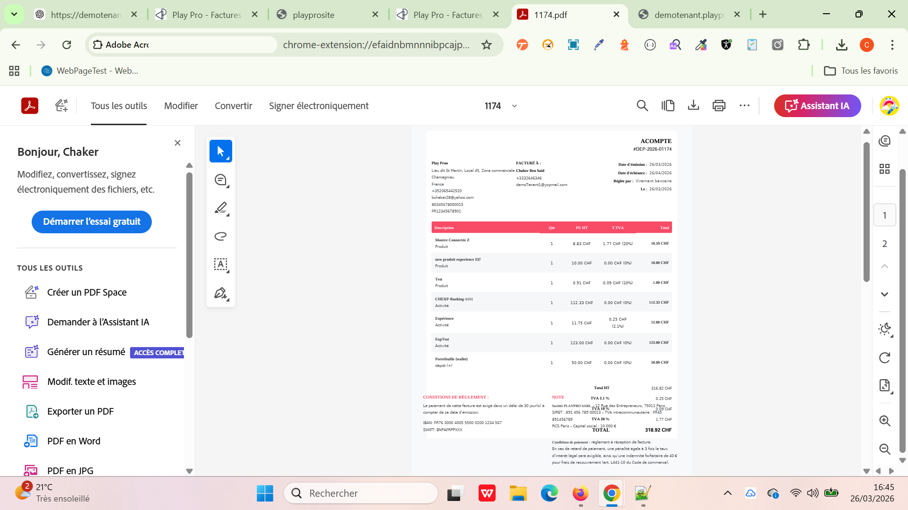
04 | Achat Abonnement sur site web demoTenant1@yopmail.com | https://demotenant.playpro.fr/ discover/serie/test-abonnement?id=3 | FO | CHF au lieu de euro | Test Abonnement 1 20.00 CHF Montant total: 20.00 CHF À régler maintenant: 20.00 CHF Payer la totalité 20.00CHF | Passed
04 | Achat Forfait sur site web demoTenant1@yopmail.com | https://demotenant.playpro.fr/ discover/offer | FO | CHF au lieu de euro | Prix de Forfait: 20.00CHF s'affiche bien 4 sessions 1 20.00 CHF Montant total: 20.00 CHF À régler maintenant: 20.00 CHF Payer la totalité 20.00CHF | Passed
04 | Site Web > Profiles > Mes forfaits demoTenant1@yopmail.com | https://demotenant.playpro.fr/ profile?tab=profile | FO | CHF au lieu de euro | Forfaits Offre Réservation Prix Quantité Date d’expiration 4 sessions 5 20CHF 1 2027-03-26 | Passed
 | Site Web > Profiles > Mes forfaits Passage d'une réservation activité avec Forfait demoTenant1@yopmail.com | https://demotenant.playpro.fr/ profile?tab=profile | FO | CHF au lieu de euro | Réservation payée avec succès (avec forfait) Session CHExp VR Night 1 Ticket , 122.45 CHF 26-03-2026, 18:50 - 20:05 Payée Session CHExp VR Night 26-03-2026, 18:50 - 20:05 Ticket CHExp VR Night * 1 : 122.45 Sous Total : 122.45 Total : 122.45 Moyen de paiement : 4 sessions :122.45CHF | Passed
04 | Passage reservation Activité sur Le site Avec Forfait (cure) cest à dire , je passe à Mes forfaits, je réserve une activité en forfait Doc Facture (Mes Achats et Réservations) | https://demotenant-bo.playpro.fr/ back-office/invoices-v3 | BO | CHF au lieu de euro | Description Qté PU HT T.TVA Total CHExp VR Night Activité (le: 26 mars 2026 à 18:50) 1 116,07 € 6,38 € (5.5%) 122,45 € Total HT 116,07 € TVA 5.5 % 6,38 € TOTAL 122,45 € devis en euro Historique de paiements N° de pièce / Mode Date Montant F000845 cure (Prépayé) Sig: uzjHQf-lWDCwxaieT354W_NxIIMylRs44k__f_BBaEw 26/03/2026 17:18 122.45000 CHF | Corrected | 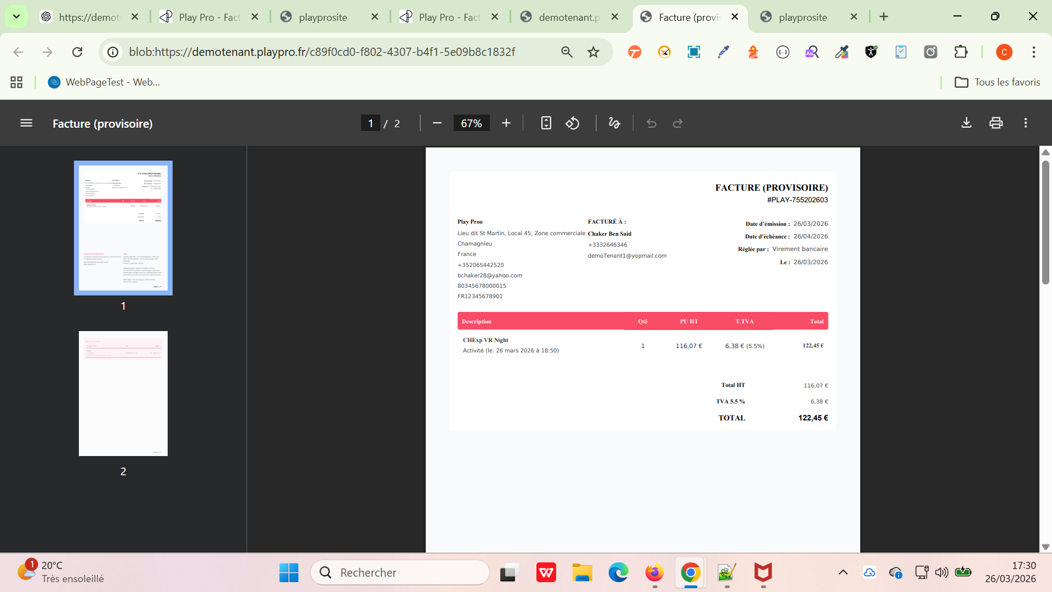
 | Caisse Nomade > Achat un abonnement | https://demotenant-bo.playpro.fr/ back-office/caisse | BO | CHF au lieu de euro | Liste des ventes ouvertes du client (25) - 26/03/26 - Chaker Ben said payée 1 x Test Abonnement - 20CHF Total : 20CHF | Passed
 | Ventes > Commandes > Achat un abonnement | https://demotenant-bo.playpro.fr/ back-office/caisse | BO | CHF au lieu de euro | Liste des ventes ouvertes du client (25) - 26/03/26 - Chaker Ben said payée 1 x Test Abonnement - 20CHF Total : 20CHF | Passed
 | Ventes > Factures et avoirs > Achat un abonnement | https://demotenant-bo.playpro.fr/ back-office/caisse | BO | CHF au lieu de euro | Articles: Test Abonnement Montant TTC: 20,00 CHF Commande #1818 Payé Effectuée le 26/03/26 17:34 Libellé Qté. Prix TVA Réduction Total Test Abonnement 1 20,00CHF - - 20,00CHF Paiements Aucun paiement. Reste à payer: 20.00CHF | Passed
 | Caisse Nomade > Achat un Forfait | https://demotenant-bo.playpro.fr/ back-office/caisse | BO | CHF au lieu de euro | Liste des ventes ouvertes du client (26) - 26/03/26 - Chaker Ben said payée 1 x 4 sessions - 20CHF Total : 20CHF | Passed
 | Ventes > Commandes > Achat un Forfait | https://demotenant-bo.playpro.fr/ back-office/invoices-en-attente | BO | CHF au lieu de euro | N° Commande : #1819 Articles: 4 sessions Montant TTC: 20,00 CHF | Passed
 | Ventes > Factures et avoirs > Achat un Forfait | https://demotenant-bo.playpro.fr/ back-office/invoices-v3 | BO | CHF au lieu de euro | Description Qté PU HT T.TVA Total 4 sessions 1 16.67 CHF 3.33 CHF (20%) 20.00 CHF Forfait Total HT 16.67 CHF TVA 20 % 3.33 CHF TOTAL 20.00 CHF Détails du paiement Moyen de paiement Date Montant CB 26/03/2026 00:00 20.00 CHF Total payé: 20.00 CHF Reste à payer: 0.00 CHF | Passed
 | Caisse Nomade > Achat un Wallet doc facture | https://demotenant-bo.playpro.fr/ back-office/invoices-v3 | BO | CHF au lieu de euro | Description Qté PU HT T.TVA Total Portefeuille (wallet) 1 100.00 CHF 0.00 CHF (0%) 100.00 CHF dépôt (+) Total HT 100.00 CHF TOTAL 100.00 CHF Acompte N°DEP001145 Créé le : 26/03/2026 17:57 Signature : s-6B2Q6uN1rhOEJ4AD_k_e1UakVdQEQOTGBeAcPRIvY Signé le : 26/03/2026 17:57 Moyen de paiement Date Montant Pass culture 26/03/2026 00:00 100.00 CHF Total : 100.00 CHF | Passed
 | BackOffice > Calendrier > Booking créer une reservation sur le calendrier bo | https://demotenant-bo.playpro.fr/ back-office/planning | BO | CHF au lieu de euro | Réservations -45.00 / 45 CHF 0.00 % Capacité 👥 3 / 5 Per 60.00 % Rechercher Chaker Ben Said 👥 3 / 3 💸 0 / 45 CHF Détails de la commande: Expert VR (*3) - 15.00CHF Total: 45.00CHF | Passed
 | BackOffice > Calendrier > Booking créer une reservation sur le calendrier bo > DETAIL COMMANDE: | https://demotenant-bo.playpro.fr/ back-office/planning | BO | CHF au lieu de euro | Commande #1829 En attente Effectuée le 27/03/26 10:22 Libellé Qté. Prix TVA Réduction Total Expert VR • 21/01/1970 12:58 3 15,00CHF 2% - 45,00CHF Paiements Aucun paiement. Reste à payer 45.00CHF | Passed
 | BackOffice > Calendrier > Booking créer une reservation sur le calendrier bo et faire l'encaissement de cette commande | https://demotenant-bo.playpro.fr/ back-office/caisse?order=1829 | BO | CHF au lieu de euro | Déjà payé 27 mars 2026 10:34 Pass culture 45.00CHF | Passed
 | BackOffice > Calendrier > Booking créer une reservation sur le calendrier bo et faire l'encaissement de cette commande > DETAIL COMMANDE: | https://demotenant-bo.playpro.fr/ back-office/planning | BO | CHF au lieu de euro | Commande #1829 Payé | Effectuée le 27/03/26 10:22 Libellé Qté. Prix TVA Réduction Total Expert VR • 21/01/1970 12:58 3 15,00CHF 2% - 45,00CHF Historique 1 Commande effectuée Email 27/03/2026 10:22 • La commande #1829 a été créée. 2 Commande 27/03/2026 10:22 • Journal de bord de la réservation #1090 3 Commande 27/03/2026 10:22 • Journal de bord de la réservation #1090 4 Paiement effectué Paiement 27/03/2026 10:34 • Paiement de 45,00 CHF par Pass culture Paiements Payée le 27/03/2026 10:34 Facture Par Pass culture #873FA | Passed

